BCGDKT
CÔNG TY TNHH FUJIFILM VIỆT NAM - Nhóm Nội soi - Bộ phận Thiết bị Y tế
Trụ sở: Tầng 30, Saigon Trade Center, 37 Tôn Đức Thắng, Bến Nghé, Quận 1, Hồ Chí Minh
VPĐD: Tầng 22, Tòa tháp VCCI, 09 Đào Duy Anh, Phương Mai, Đống Đa, Hà Nội

 |  |  |  |  |  | Ngày 17 tháng 08 năm 2023

BÁO CÁO GIÁM ĐỊNH KỸ THUẬT
Số:2023080058/BCGĐKT

 | Kính gửi: | PHÒNG KHÁM HOÀN MỸ SÀI GÒN

Trung tâm Kỹ thuật thuộc Nhóm Nội soi, Bộ phận Thiết bị Y tế, công ty TNHH Fujifilm Việt Nam xin gửi tới Quý Phòng Khám bản báo cáo giám định kỹ thuật như sau:

I. Thông tin chung:

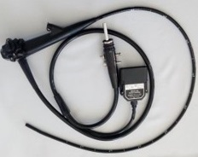
1
Thiết bị: |  |  | Ống soi đại tràng |  | FMSV2023080058
Model: |  |  | EC-250WL5
Số máy: |  |  | 1C309K265
Người kiểm tra: |  |  | Lê Quang Thông
Ngày kiểm tra: |  |  | 17/08/2023
Ngày lắp đặt: |  |  | 04/07/2018
Số ca sử dụng: |  |  | None
Ngày sửa chữa lần cuối: |  |  | 07/04/2023
Ngày xuất hiện hư hỏng: |  |  | 17/08/2023

II. Kết quả giám định:

Stt | Hiện tượng |  | Bộ phận liên quan | Nguyên nhân |  | Hình ảnh
1 | Air leak |  | FSA.Flexible Insertion Section Assembly | Worn Out Including Regular usage/Determined by the Incoming Inspection(Routin Maintenance Parts) |  | 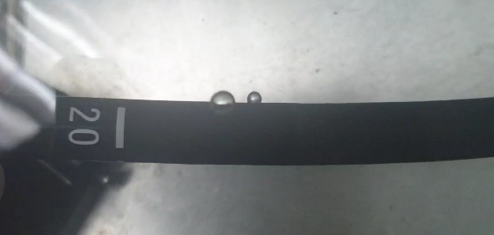
6 | Insufficient or Excessive angle |  | BSA.All area at Bending Section Assembly | Worn Out Including Regular usage/Determined by the Incoming Inspection(Routin Maintenance Parts) |  | 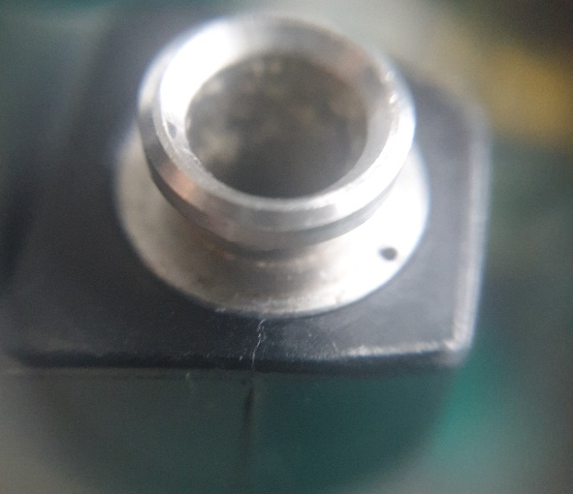
8 | Insufficient or Excessive angle |  | BSA.All area at Bending Section Assembly | Worn Out Including Regular usage/Determined by the Incoming Inspection(Routin Maintenance Parts) |  | 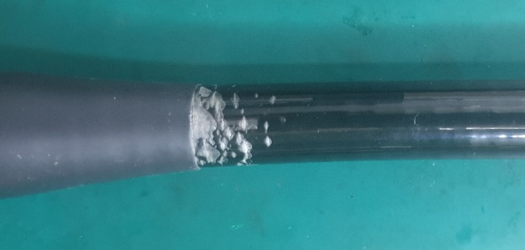
2 | Insufficient or Excessive angle |  | BSA.All area at Bending Section Assembly | Worn Out Including Regular usage/Determined by the Incoming Inspection(Routin Maintenance Parts) |  | 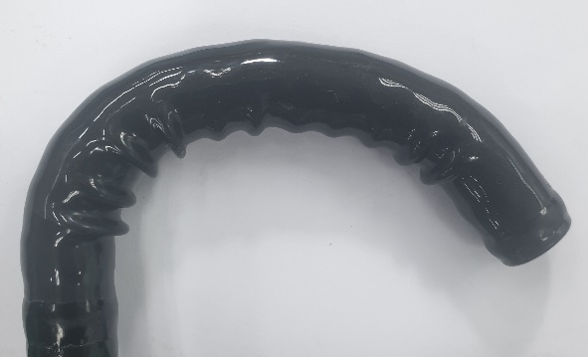
3 | Damaged Glue |  | DEC.Distal End Cap | Worn Out Including Regular usage/Determined by the Incoming Inspection(Routin Maintenance Parts) |  | 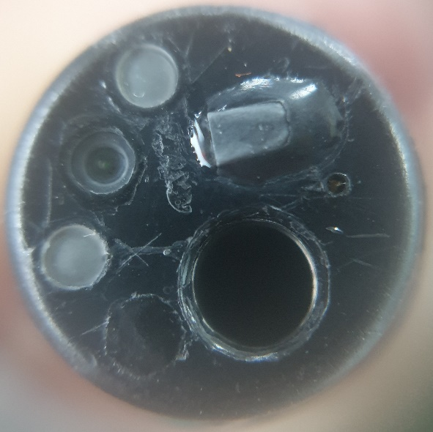
7 | Damaged Glue |  | DEC.Distal End Cap | Worn Out Including Regular usage/Determined by the Incoming Inspection(Routin Maintenance Parts) |  | 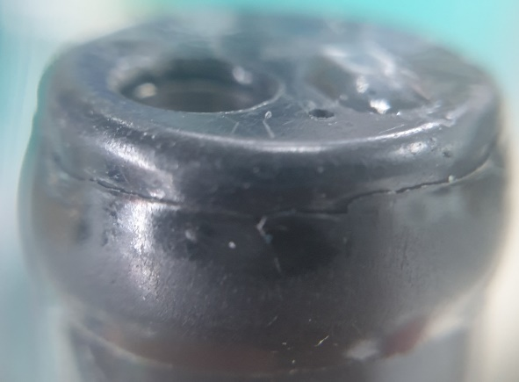
4 | Deformation / collapse / meandering / bending habit |  | FCT.All area at Forceps Channel Tube | Worn Out Including Regular usage/Determined by the Incoming Inspection(Routin Maintenance Parts)
5 | Deformation / collapse / meandering / bending habit |  | FSB.LG Flexible Section Assembly | End user mishandling/Determined by the Incoming Inspection |  | 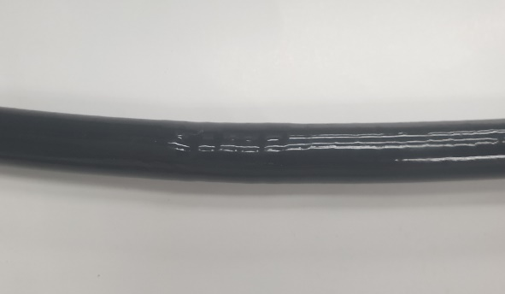

III. Kết luận:

 | Đề nghị Quý Phòng Khám cần thay các bộ phận sau:
 | - None |  |  | BSA-C243A ROHS
 | - None |  |  | ISA-C309A
 | - Vỏ ống dẫn (FSB)
 | - Vỏ ống luồn (FSA)
 | - Kênh khí nước (AWT)
 | - Kênh sinh thiết (FCT)
 | - Kênh nước phụ (WJT)
 | - Nắp nhựa (DEC)
 | - Vòi phun (NOZ)
 | - Dây cáp (thép)
 | - Vỏ nhựa tay cầm
 | - Vòng sắt
 | - Vòng sắt
 | - Ống nối (đồng)
 | - Một số phụ kiện liên quan:

IV. Khuyến cáo:
- | Đề nghị thực hiện đầy đủ và đúng cách các quy định về vệ sinh tiệt khuẩn và bảo quản thiết bị, kiểm tra rò rỉ sau mỗi ca thăm khám nhằm tránh rủi ro ngoài ý muốn có thể gây nguy hại đến dây soi.
- | Nếu có bất kỳ hiện tượng xảy ra như rò rỉ, hình ảnh bất thường… đề nghị Quý Phòng Khám tạm ngưng sử dụng và liên hệ ngay với công ty Fujifilm Việt Nam.

Xin chân thành cảm ơn!

PHỤ TRÁCH TRUNG TÂM KỸ THUẬT |  |  |  |  |  |  | NGƯỜI BÁO CÁO

Nguyễn Thái Nguyên |  |  |  |  |  |  | Lê Quang Thông

